Login Logout ChangePass
Module Code | TOEIC-Configure-Login-Logout-ChangePass
Test requirement
Tester
Passed | Failed | Untested | Blocked |  | Skipped | Number of Test cases
22 | 6 | 0 | 0 |  | 0 | 28

ID | Test Case Description | Test Case Procedure | Expected Output | Actual Output | Inter-test case Dependence | Result | Test date | Note
 | Đăng nhập
[TOEIC-Configure-Login-Logout-ChangePass-] | Check UI | 1. Truy cập link : http://elearn.myworkspace.vn/portal/site/test-english | 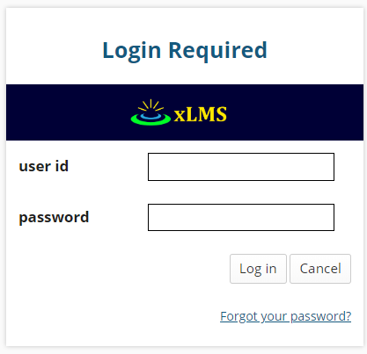 Giao diện login giống hình dưới: | Giống Expected Output |  | Passed | 2019-11-20
[TOEIC-Configure-Login-Logout-ChangePass-1] | Trên PC, kiểm tra username đúng và password đúng | 1. Truy cập link : http://elearn.myworkspace.vn/portal/site/test-english 2. Nhập username đúng và password đúng | Chuyển vào trang trong sau khi đăng nhập thành công | Giống Expected Output |  | Passed | 2019-11-20
[TOEIC-Configure-Login-Logout-ChangePass-2] | Trên PC, kiểm tra username đúng và password sai | 1. Truy cập link : http://elearn.myworkspace.vn/portal/site/test-english 2. Nhập username đúng và password sai | Thông báo " Invalid login" | Giống Expected Output |  | Passed | 2019-11-20
[TOEIC-Configure-Login-Logout-ChangePass-3] | Trên PC, kiểm tra username sai và password sai | 1. Truy cập link : http://elearn.myworkspace.vn/portal/site/test-english 2. Nhập username sai và password sai | Thông báo " Invalid login" | Giống Expected Output |  | Passed | 2019-11-20
[TOEIC-Configure-Login-Logout-ChangePass-4] | Trên PC, kiểm tra username sai và password đúng | 1. Truy cập link : http://elearn.myworkspace.vn/portal/site/test-english 2. Nhập username sai và password đúng | Thông báo " Invalid login" | Giống Expected Output |  | Passed | 2019-11-20
[TOEIC-Configure-Login-Logout-ChangePass-5] | Trên PC, kiểm tra username trống và password đúng | 1. Truy cập link : http://elearn.myworkspace.vn/portal/site/test-english 2. Nhập username trống và password đúng | Thông báo "Unable to process that login, please try again." | Giống Expected Output |  | Passed | 2019-11-20
[TOEIC-Configure-Login-Logout-ChangePass-6] | Trên PC, kiểm tra username trống và password sai | 1. Truy cập link : http://elearn.myworkspace.vn/portal/site/test-english 2. Nhập username trống và password sai | Thông báo "Unable to process that login, please try again." | Giống Expected Output |  | Passed | 2019-11-20
[TOEIC-Configure-Login-Logout-ChangePass-7] | Trên PC, kiểm tra username đúng và password trống | 1. Truy cập link : http://elearn.myworkspace.vn/portal/site/test-english 2. Nhập username đúng và password trống | Thông báo "Unable to process that login, please try again." | Giống Expected Output |  | Passed | 2019-11-20
[TOEIC-Configure-Login-Logout-ChangePass-8] | Trên PC, kiểm tra username sai và password trống | 1. Truy cập link : http://elearn.myworkspace.vn/portal/site/test-english 2. Nhập username sai và password trống | Thông báo "Unable to process that login, please try again." | Giống Expected Output |  | Passed | 2019-11-20
[TOEIC-Configure-Login-Logout-ChangePass-9] | Trên PC, kiểm tra username trống và password trống | 1. Truy cập link : http://elearn.myworkspace.vn/portal/site/test-english 2. Nhập username trống và password trống | Thông báo "Unable to process that login, please try again." | Giống Expected Output |  | Passed | 2019-11-20
[TOEIC-Configure-Login-Logout-ChangePass-10] | Trên website điện thoại, kiểm tra username đúng và password đúng | 1. Truy cập link : http://elearn.myworkspace.vn/portal/site/test-english 2. Nhập username đúng và password đúng | Chuyển vào trang trong sau khi đăng nhập thành công | Giống Expected Output |  | Passed | 2019-11-20
[TOEIC-Configure-Login-Logout-ChangePass-11] | Trên website điện thoại,kiểm tra username đúng và password sai | 1. Truy cập link : http://elearn.myworkspace.vn/portal/site/test-english 2. Nhập username đúng và password sai | Thông báo " Invalid login" | Giống Expected Output |  | Passed | 2019-11-20
[TOEIC-Configure-Login-Logout-ChangePass-12] | Trên website điện thoại, kiểm tra username sai và password sai | 1. Truy cập link : http://elearn.myworkspace.vn/portal/site/test-english 2. Nhập username sai và password sai | Thông báo " Invalid login" | Giống Expected Output |  | Passed | 2019-11-20
[TOEIC-Configure-Login-Logout-ChangePass-13] | Trên website điện thoại, kiểm tra username sai và password đúng | 1. Truy cập link : http://elearn.myworkspace.vn/portal/site/test-english 2. Nhập username sai và password đúng | Thông báo " Invalid login" | Giống Expected Output |  | Passed | 2019-11-20
[TOEIC-Configure-Login-Logout-ChangePass-14] | Trên website điện thoại,kiểm tra username trống và password đúng | 1. Truy cập link : http://elearn.myworkspace.vn/portal/site/test-english 2. Nhập username trống và password đúng | Thông báo "Unable to process that login, please try again." | Giống Expected Output |  | Passed | 2019-11-20
[TOEIC-Configure-Login-Logout-ChangePass-15] | Trên website điện thoại, kiểm tra username trống và password sai | 1. Truy cập link : http://elearn.myworkspace.vn/portal/site/test-english 2. Nhập username trống và password sai | Thông báo "Unable to process that login, please try again." | Giống Expected Output |  | Passed | 2019-11-20
[TOEIC-Configure-Login-Logout-ChangePass-16] | Trên website điện thoại, kiểm tra username đúng và password trống | 1. Truy cập link : http://elearn.myworkspace.vn/portal/site/test-english 2. Nhập username đúng và password trống | Thông báo "Unable to process that login, please try again." | Giống Expected Output |  | Passed | 2019-11-20
[TOEIC-Configure-Login-Logout-ChangePass-17] | Trên website điện thoại, kiểm tra username sai và password trống | 1. Truy cập link : http://elearn.myworkspace.vn/portal/site/test-english 2. Nhập username sai và password trống | Thông báo "Unable to process that login, please try again." | Giống Expected Output |  | Passed | 2019-11-20
[TOEIC-Configure-Login-Logout-ChangePass-18] | Trên website điện thoại, kiểm tra username trống và password trống | 1. Truy cập link : http://elearn.myworkspace.vn/portal/site/test-english 2. Nhập username trống và password trống | Thông báo "Unable to process that login, please try again." | Giống Expected Output |  | Passed | 2019-11-20
 | Đăng xuất
[TOEIC-Configure-Login-Logout-ChangePass-20] | Trên PC, kiểm tra đăng xuất có thoát hoàn toàn không | Sau khi đăng nhập: 1. Nhấn Logout | Tự động đăng xuất khỏi hệ thống | Giống Expected Output |  | Passed | 2019-11-20
[TOEIC-Configure-Login-Logout-ChangePass-21] | Trên website điện thoại, kiểm tra đăng xuất có thoát hoàn toàn không | Sau khi đăng nhập: 1. Nhấn Logout | Tự động đăng xuất khỏi hệ thống | Giống Expected Output |  | Passed | 2019-11-20
 | Quên mật khẩu
[TOEIC-Configure-Login-Logout-ChangePass-23] | Check UI Quên Mật Khẩu | 1. Truy cập link : http://elearn.myworkspace.vn/portal/site/test-english 2. Nhấn link "Forgot your password?" | 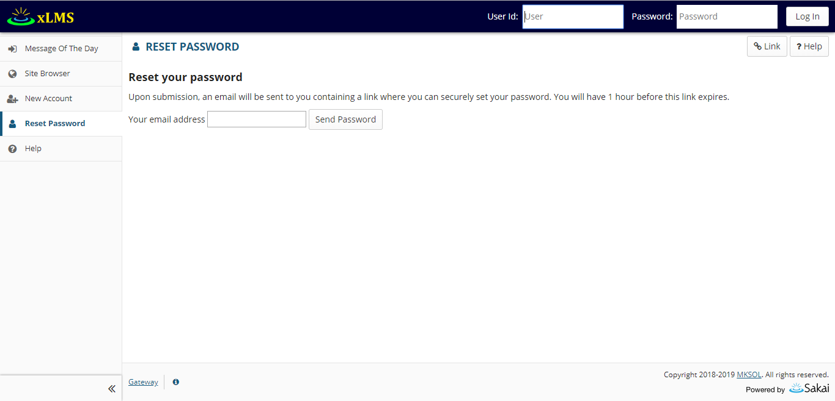 Giao diện hiện ra: | Giống Expected Output |  | Passed | 2019-11-20
[TOEIC-Configure-Login-Logout-ChangePass-24] | Trên PC kiểm tra nhập Email đúng: vd : nguyenthidieuhuyenpy@gmail.com | 1. Truy cập link : http://elearn.myworkspace.vn/portal/site/test-english 2. Nhấn link "Forgot your password?" 3. Nhập vào email đăng kí: nguyenthidieuhuyenpy@gmail.com 4. Nhấn vào send email | Hiển thị " xLMS has attempted to send a password change email to nguyenthidieuhuyenpy@gmail.com." và gửi thông báo về cho email người dùng | Hiển thị " xLMS has attempted to send a password change email to nguyenthidieuhuyenpy@gmail.com." nhưng không gửi thông báo về cho email người dùng |  | Failed | 2019-11-20
[TOEIC-Configure-Login-Logout-ChangePass-25] | Trên PC kiểm tra nhập Email sai: vd : nguyenthihuyen | 1. Truy cập link : http://elearn.myworkspace.vn/portal/site/test-english 2. Nhấn link "Forgot your password?" 3. Nhập vào email đăng kí: nguyenthidieuhuyenpy@gmail.com 4. Nhấn vào send email | Không hiển thị button Send Password và hiện thông báo"Email address is invalid" | Hiển thị " xLMS has attempted to send a password change email to nguyenthihuyen" |  | Failed | 2019-11-20
[TOEIC-Configure-Login-Logout-ChangePass-26] | Trên PC kiểm tra nhập Email không tồn tại: vd : nguyenhuyen@gmail.com | 1. Truy cập link : http://elearn.myworkspace.vn/portal/site/test-english 2. Nhấn link "Forgot your password?" 3. Nhập vào email đăng kí: nguyenthidieuhuyenpy@gmail.com 4. Nhấn vào send email | Không hiển thị button Send Password và hiện thông báo"Email does not exist in the system" | Hiển thị " xLMS has attempted to send a password change email to nguyenhuyen@gmail.com" |  | Failed | 2019-11-21
[TOEIC-Configure-Login-Logout-ChangePass-27] | Trên website điện thoại kiểm tra nhập Email đúng: vd : nguyenthidieuhuyenpy@gmail.com | 1. Truy cập link : http://elearn.myworkspace.vn/portal/site/test-english 2. Nhấn link "Forgot your password?" 3. Nhập vào email đăng kí: nguyenthidieuhuyenpy@gmail.com 4. Nhấn vào send email | Hiển thị " xLMS has attempted to send a password change email to nguyenthidieuhuyenpy@gmail.com." và gửi thông báo về cho email người dùng | Hiển thị " xLMS has attempted to send a password change email to nguyenthidieuhuyenpy@gmail.com." nhưng không gửi thông báo về cho email người dùng |  | Failed | 2019-11-20
[TOEIC-Configure-Login-Logout-ChangePass-28] | Trên website điện thoại kiểm tra nhập Email sai: vd : nguyenthihuyen | 1. Truy cập link : http://elearn.myworkspace.vn/portal/site/test-english 2. Nhấn link "Forgot your password?" 3. Nhập vào email đăng kí: nguyenthidieuhuyenpy@gmail.com 4. Nhấn vào send email | Không hiển thị button Send Password và hiện thông báo"Email address is invalid" | Hiển thị " xLMS has attempted to send a password change email to nguyenthihuyen" |  | Failed | 2019-11-20
[TOEIC-Configure-Login-Logout-ChangePass-29] | Trên website điện thoại kiểm tra nhập Email không tồn tại: vd : nguyenhuyen@gmail.com | 1. Truy cập link : http://elearn.myworkspace.vn/portal/site/test-english 2. Nhấn link "Forgot your password?" 3. Nhập vào email đăng kí: nguyenthidieuhuyenpy@gmail.com 4. Nhấn vào send email | Không hiển thị button Send Password và hiện thông báo"Email does not exist in the system" | Hiển thị " xLMS has attempted to send a password change email to nguyenhuyen@gmail.com" |  | Failed | 2019-11-21

AboutThisAssessment
Module Code | TOEIC-Configure-About This Assessment
Test requirement
Tester
Passed | Failed | Untested | Blocked |  | Skipped | Number of Test cases
10 | 3 | 0 | 0 |  | 0 | 13

ID | Test Case Description | Test Case Procedure | Expected Output | Actual Output | Inter-test case Dependence | Result | Test date | Note
 | About This Assessment
[TOEIC-Configure-About This Assessment-] | Check UI nếu đăng nhập với vai trò có quyền cấu hình. | 1. Truy cập link : http://elearn.myworkspace.vn/portal/site/test-english 2. Đăng nhập và chọn site 3. Chọn Tests & Quizzes 4. Chọn Assessment, nhấn nút Action chọn Setting 5. Chọn About This Assessment. | 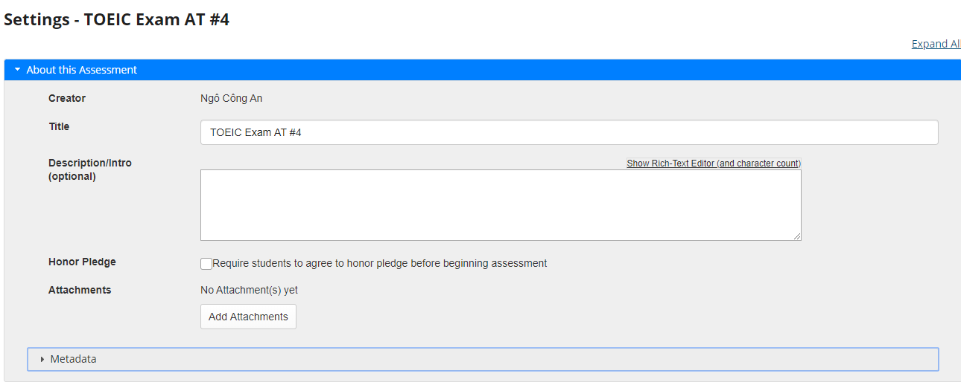 Chuyển vào giao diện để cấu hình | Giống Expected Output | test case đăng nhập | Passed | 2019-12-15
[TOEIC-Configure-About This Assessment-1] | Kiểm tra việc hiển thị thông tin của Assessment nếu đăng nhập với vai trò người tạo hoặc cấu hình. | 1. Truy cập link : http://elearn.myworkspace.vn/portal/site/test-english 2. Đăng nhập và chọn site 3. Chọn Tests & Quizzes 4. Chọn Assessment, nhấn nút Action chọn Setting 5. Chọn About This Assessment. | 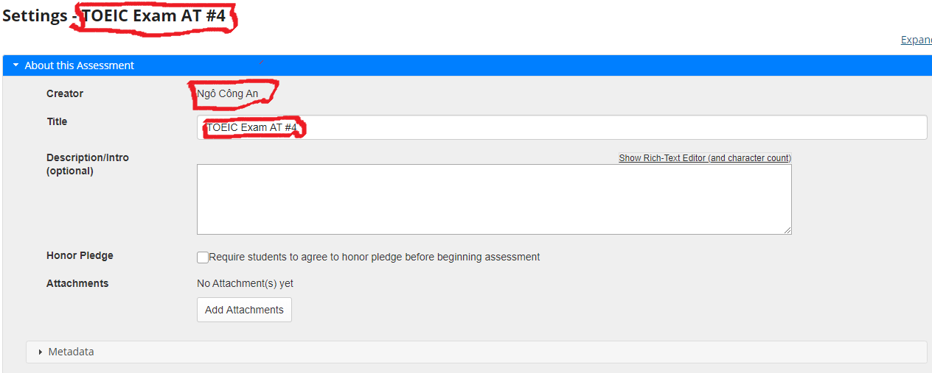 Hiển thị thông tin của Assessment trong mục Setting : hiển thị thông tin Title của Assessment, thông tin mặc định về tên người tạo, các thông tin mặc định cho các trường khác. Ví dụ với Assessment có title TOEIC Exam AT #4 và người tạo là Ngô Công An. | Giống Expected Output | test case đăng nhập | Passed | 2019-12-15
[TOEIC-Configure-About This Assessment-2] | Kiểm tra việc Published Assessment URL: | 1. Truy cập link : http://elearn.myworkspace.vn/portal/site/test-english. 2. Đăng nhập và chọn site 3. Chọn Tests & Quizzes 4. Chọn Assessment, nhấn nút Action chọn Setting 5. Chọn About This Assessment 6. Kiểm tra đường dẫn URL của Assessment có tồn tại bằng cách copy đường dẫn sang một tab mới của trình duyệt. | Hiển thị tất cả thông tin về Assessment và có các nút thi. | Giống Expected Output | test case đăng nhập | Passed | 2019-12-15
[TOEIC-Configure-About This Assessment-3] | Kiểm tra việc hiển thị nút show audio text nếu Description/Intro (optional) của Assessment là Practice với vai trò người dùng đăng nhập để thi. | 1. Truy cập link : http://elearn.myworkspace.vn/portal/site/test-english. 2. Đăng nhập và chọn site 3. Chọn Toeic 4.Chọn Assessment được cấu hình (TOEIC Exam 01 (Thach)). 5.Chọn start | 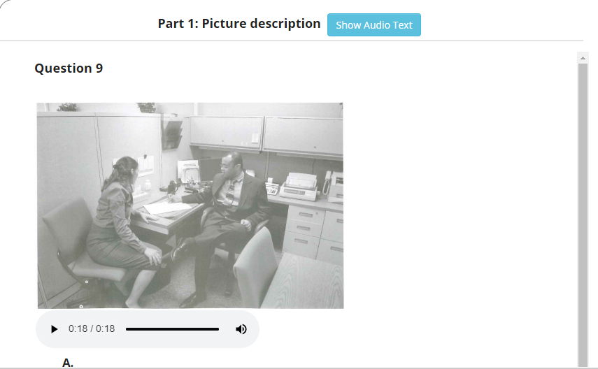 Hiển thị nút show audio text | Giống Expected Output | test case đăng nhập | Passed | 2019-12-15
[TOEIC-Configure-About This Assessment-4] | Kiểm tra việc hiển thị thông tin sau khi nhấn nút show audio text nếu Description/Intro (optional) của Assessment là Practice với vai trò người dùng đăng nhập để thi. | 1. Truy cập link : http://elearn.myworkspace.vn/portal/site/test-english. 2. Đăng nhập và chọn site 3. Chọn Toeic 4.Chọn Assessment được cấu hình (TOEIC Exam 01 (Thach)). 5.Chọn start |  Kiểm tra sau khi nhẫn nút show audio text có hiển thị decription | Giống Expected Output | test case đăng nhập | Passed | 2019-12-15
[TOEIC-Configure-About This Assessment-5] | Kiểm tra nếu Description/Intro (optional) của Assessment là Exam thì không hiển thị nút show audio text với vai trò người dùng đăng nhập để thi. | 1. Truy cập link : http://elearn.myworkspace.vn/portal/site/test-english. 2. Đăng nhập và chọn site 3. Chọn Toeic 4.Chọn Assessment được cấu hình (TOEIC Exam 01 (Thach)). 5.Chọn start | 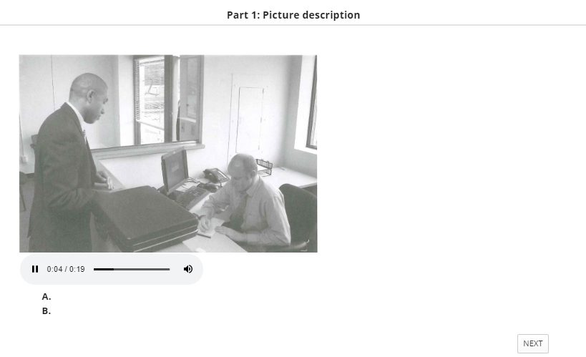 Không hiển thị nút show audio text | Giống Expected Output | test case đăng nhập | Passed | 2019-12-15
[TOEIC-Configure-About This Assessment-6] | Kiểm tra nếu Description/Intro (optional) của Assessment rỗng không hiển thị nút Show audio text với vai trò người dùng đăng nhập để thi. | 1. Truy cập link : http://elearn.myworkspace.vn/portal/site/test-english. 2. Đăng nhập và chọn site 3. Chọn Toeic 4.Chọn Assessment được cấu hình (TOEIC Exam 01 (Thach)). 5.Chọn start | Không hiển thị nút show audio decription | Giống Expected Output | test case đăng nhập | Passed | 2019-12-15
[TOEIC-Configure-About This Assessment-7] | Kiêm tra việc hiển thị thông tin của Assessment với vai trò người dùng đăng nhập để thi | 1. Truy cập link : http://elearn.myworkspace.vn/portal/site/test-english. 2. Đăng nhập và chọn site 3. Chọn Toeic 4.Chọn Assessment được cấu hình (TOEIC Exam 01 (Thach)). | 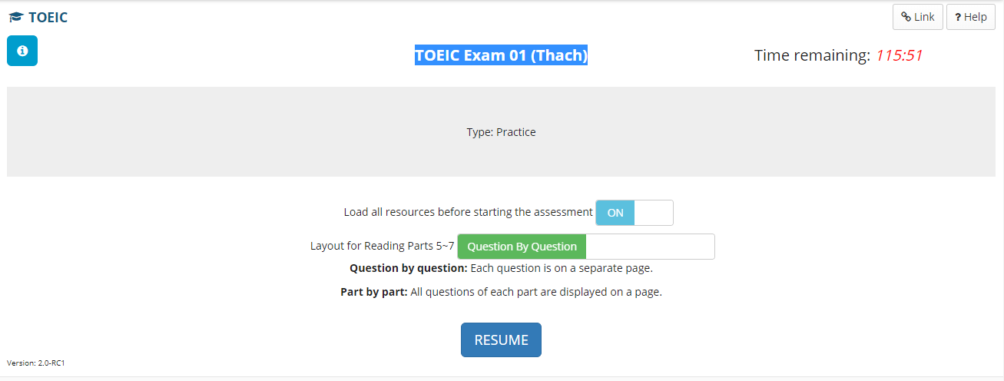 Hiển thị ra thông tin của Assessment như Title, Description/Intro (optional). | Giống Expected Output | test case đăng nhập | Passed | 2019-12-15
[TOEIC-Configure-About This Assessment-8] | Kiêm tra việc hiển thị thông tin của Assessment với vai trò người dùng đăng nhập để thi | 1. Truy cập link : http://elearn.myworkspace.vn/portal/site/test-english. 2. Đăng nhập và chọn site 3. Chọn Toeic 4.Chọn Assessment được cấu hình An Thuy Toeic 4. | Hiển thị ra thông tin của Assessment như Title, Description/Intro (optional). | 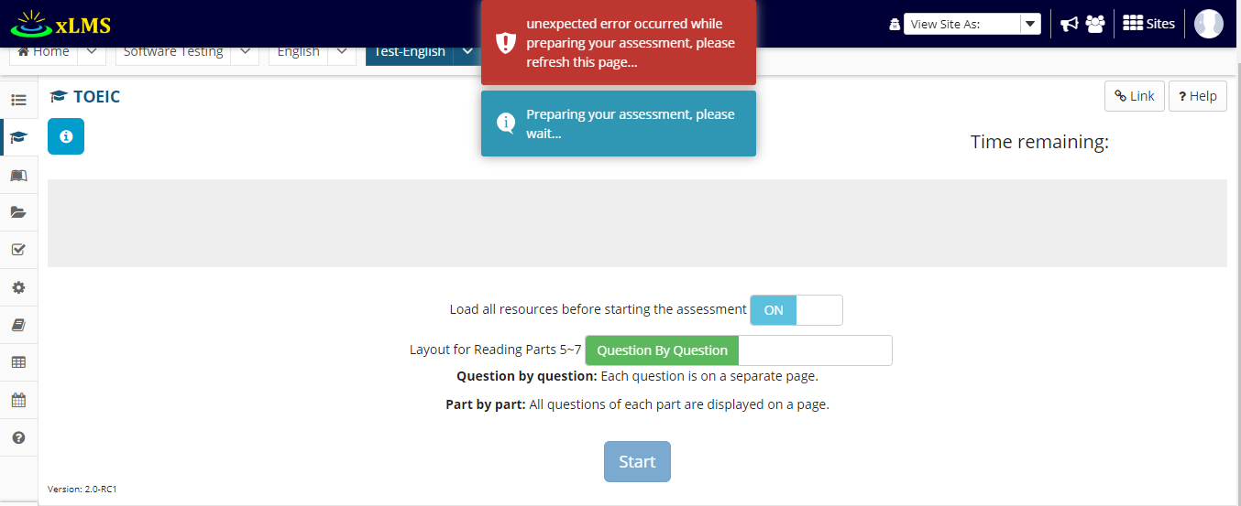 Không hiển thị thông tin của Assessment và hiện ra lỗi. | test case đăng nhập | Failed | 2019-12-15
[TOEIC-Configure-About This Assessment-9] | Kiểm tra nếu Description/Intro (optional) của Assessment không chứa các từ khóa Practice, Exam thì không hiển thị nút Show audio text với vai trò người dùng đăng nhập để thi. | 1. Truy cập link : http://elearn.myworkspace.vn/portal/site/test-english. 2. Đăng nhập và chọn site 3. Chọn Toeic 4.Chọn Assessment được cấu hình (TOEIC Exam 01 (Thach)). | Không hiển thị nút show audio decription | Assessment không hiển thị trong list Assessment. Không thể vào thực hiện Assessment. | test case đăng nhập | Failed | 2019-12-15
[TOEIC-Configure-About This Assessment-10] | Kiểm tra input đầu vào với About This Assessment với trường Title với người dùng cấu hình | 1. Truy cập link : http://elearn.myworkspace.vn/portal/site/test-english. 2. Đăng nhập và chọn site 3. Chọn Tests & Quizzes 4. Chọn Assessment, nhấn nút Action chọn Setting 5. Chọn About This Assessment 6. Nhập vào thông tin Title để trống. 7. Sau đó nhấn nút Save | Hiển thị thông báo: "Assessment Name should not be empty." | Giống Expected Output | test case đăng nhập | Passed | 2019-12-15
[TOEIC-Configure-About This Assessment-11] | Kiểm tra input đầu vào với About This Assessment với trường Description/Intro (optional) với người dùng cấu hình. | 1. Truy cập link : http://elearn.myworkspace.vn/portal/site/test-english. 2. Đăng nhập và chọn site 3. Chọn Tests & Quizzes 4. Chọn Assessment, nhấn nút Action chọn Setting 5. Chọn About This Assessment 6.Nhập vào thông tin Description/Intro (optional) chứa các ký tự đặc biệt $$ %% ** hoặc chứa các Type: khác exam hay Practice. 7. Sau đó nhấn nút Save | Hiển thị thông báo: "Assessment Description/Intro is invaild." | Không hiển thị thông báo, và cho lưu thông tin. | test case đăng nhập | Failed | 2019-12-15
[TOEIC-Configure-About This Assessment-12] | Kiểm tra việc sửa đổi thông tin về Assessment ( Lưu những gì thay đổi sau khi nhấn nút Lưu) với vai trò người dùng có quyền cấu hình đề thi. | 1. Truy cập link : http://elearn.myworkspace.vn/portal/site/test-english. 2. Đăng nhập và chọn site 3. Chọn Tests & Quizzes 4. Chọn Assessment, nhấn nút Action chọn Setting 5. Chọn About This Assessment 6. Chỉnh sửa thông tin về Assessment | Lưu thay dổi sau mỗi lần chỉnh sửa | Giống Expected Output | test case đăng nhập | Passed | 2019-12-15

AvailabilityandSubmission
Module Code | TOEIC-Configure-Availability-Submission
Test requirement
Tester
Passed | Failed | Untested | Blocked |  | Skipped | Number of Test cases
20 | 4 | 1 | 0 |  | 0 | 25

ID | Test Case Description | Test Case Procedure | Expected Output | Actual Output | Inter-test case Dependence | Result | Test date | Note
 | Availability and Submission
[TOEIC-Configure-Availability-Submission-] | Check UI nếu đăng nhập với vai trò có quyền cấu hình. | 1. Truy cập link : http://elearn.myworkspace.vn/portal/site/test-english 2. Đăng nhập và chọn site 3. Chọn Tests & Quizzes 4. Chọn Assessment, nhấn nút Action chọn Setting 5. Chọn Availability and Submission. | 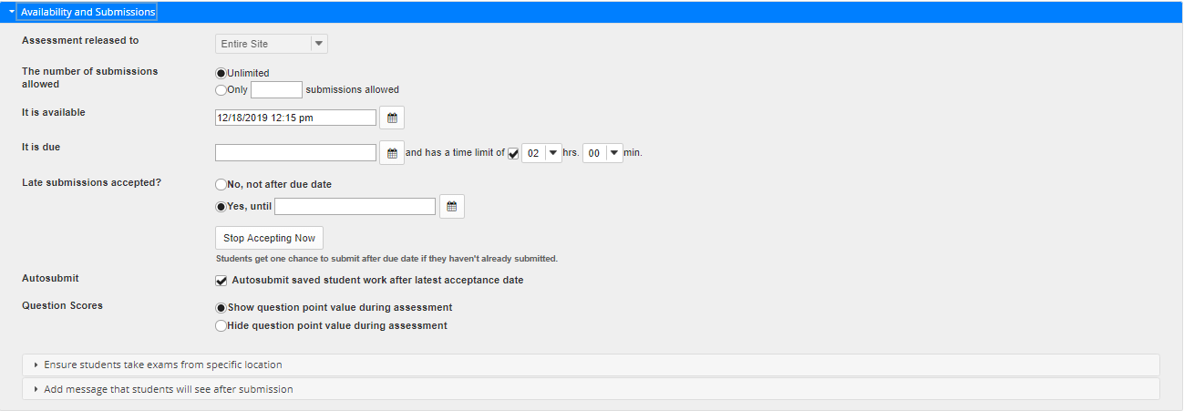 Chuyển vào giao diện để cấu hình. | Giống Expected Output | test case đăng nhập | Passed | 2019-12-27
[TOEIC-Configure-Availability-Submission-1] | Kiểm tra việc hiển thị thông tin của Assessment nếu đăng nhập với vai trò người tạo hoặc cấu hình. | 1. Truy cập link : http://elearn.myworkspace.vn/portal/site/test-english 2. Đăng nhập và chọn site 3. Chọn Tests & Quizzes 4. Chọn Assessment, nhấn nút Action chọn Setting 5. Chọn Availability and Submission. | 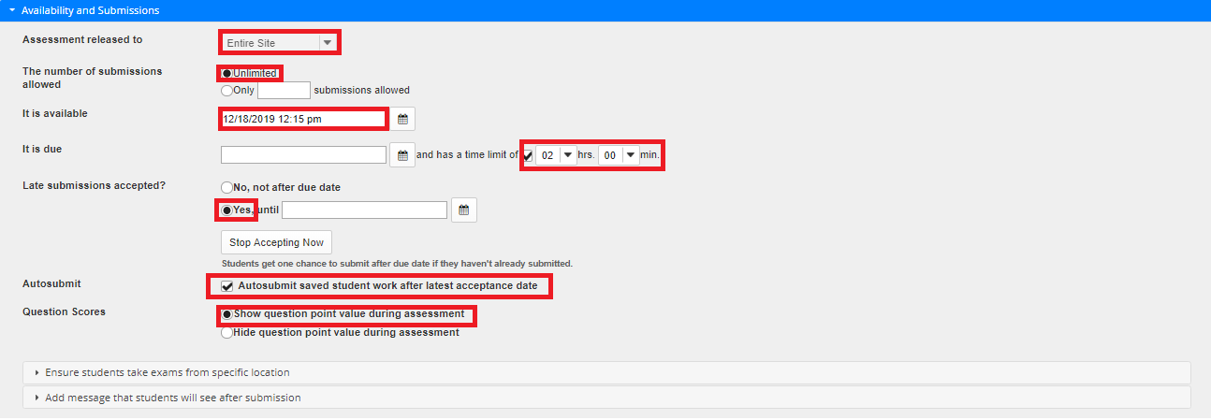 Hiển thị thông tin của Assessment với các cấu hình mặc định như về Assessment released to, The number of submissions allowed, It is available, It is due, Late submissions accepted?, Autosubmit, Question Scores. | Giống Expected Output | test case đăng nhập | Passed | 2019-12-27
[TOEIC-Configure-Availability-Submission-2] | Kiểm tra việc validate của giá trị input nhập vào mục submission allowed khi để trống với người dùng có quyền cấu hình đề thi. | 1. Truy cập link : http://elearn.myworkspace.vn/portal/site/test-english 2. Đăng nhập và chọn site 3. Chọn Tests & Quizzes 4. Chọn Assessment, nhấn nút Action chọn Setting 5. Chọn mục Availability and Submission. 6. Chỉnh sửa mục The number of submissions allowed với giá trị check box Only nhưng không nhập số lượng Submissions allowed. 7. Nhấn nút save | Hiển thị thông báo "Please enter a number for Submissions.Allowed that is one (1) or greater than one." | Giống Expected Output | test case đăng nhập | Passed | 2019-12-27
[TOEIC-Configure-Availability-Submission-3] | Kiểm tra việc validate của giá trị input nhập vào mục submission allowed khi nhập chữ với người dùng có quyền cấu hình đề thi. | 1. Truy cập link : http://elearn.myworkspace.vn/portal/site/test-english 2. Đăng nhập và chọn site 3. Chọn Tests & Quizzes 4. Chọn Assessment, nhấn nút Action chọn Setting 5. Chọn mục Availability and Submission. 6. Chỉnh sửa mục The number of submissions allowed với giá trị check box Only nhập chữ bất kỳ ví dụ "asdf" Submissions allowed. 7. Nhấn nút save. | Hiển thị thông báo "Please enter a number for Submissions.Allowed that is one (1) or greater than one." | Giống Expected Output | test case đăng nhập | Passed | 20/4/2019
[TOEIC-Configure-Availability-Submission-4] | Kiểm tra việc validate của giá trị input nhập vào mục submission allowed khi nhập số âm với người dùng có quyền cấu hình đề thi. | 1. Truy cập link : http://elearn.myworkspace.vn/portal/site/test-english 2. Đăng nhập và chọn site 3. Chọn Tests & Quizzes 4. Chọn Assessment, nhấn nút Action chọn Setting 5. Chọn mục Availability and Submission. 6. Chỉnh sửa mục The number of submissions allowed với giá trị check box Only nhập số âm bất kỳ ví dụ '-1' Submissions allowed. 7. Nhấn nút save. | Hiển thị thông báo "Please enter a number for Submissions.Allowed that is one (1) or greater than one." | Giống Expected Output | test case đăng nhập | Passed | 2019-12-27
[TOEIC-Configure-Availability-Submission-5] | Kiểm tra việc validate của list box has a time limit of nếu nhập 0 h và 0 m khi nhập It is available người dùng có quyền cấu hình. | 1. Truy cập link : http://elearn.myworkspace.vn/portal/site/test-english 2. Đăng nhập và chọn site 3. Chọn Tests & Quizzes 4. Chọn Assessment, nhấn nút Action chọn Setting 5. Chọn mục Availability and Submission. 6. Chỉnh sửa mục It is due. 3 Chỉnh sửa list box has a time limit of thành 0 h 0m. 7. Nhấn nút save. | Hiển thị thông báo "Please specify a time limit under Timed Assessment" . | Giống Expected Output | test case đăng nhập | Passed | 2019-12-27
[TOEIC-Configure-Availability-Submission-6] | Kiểm tra việc validate của giá trị input nhập vào mục submission allowed khi nhập số với người dùng có quyền cấu hình đề thi. | 1. Truy cập link : http://elearn.myworkspace.vn/portal/site/test-english 2. Đăng nhập và chọn site 3. Chọn Tests & Quizzes 4. Chọn Assessment, nhấn nút Action chọn Setting 5. Chọn mục Availability and Submission. 6. Chỉnh sửa mục The number of submissions allowed với giá trị check box Only nhập số dương bất kỳ ví dụ 3 Submissions allowed. 7. Nhấn nút save. | Lưu trữ thông tin | Giống Expected Output | test case đăng nhập | Passed | 2019-12-27
[TOEIC-Configure-Availability-Submission-7] | Kiểm tra việc hide submission allowedkhi chọn mục Unlimited trong The number of submissions allowed với người dùng có quyền cấu hình đề thi. | 1. Truy cập link : http://elearn.myworkspace.vn/portal/site/test-english 2. Đăng nhập và chọn site 3. Chọn Tests & Quizzes 4. Chọn Assessment, nhấn nút Action chọn Setting 5. Chọn mục Availability and Submission. 6. Chỉnh sửa mục The number of submissions allowed với giá trị check box Unlimited. | Ẩn không cho nhập mục textbox của submission allowed | Vẫn cho nhập mục submission allowed. | test case đăng nhập | Failed | 2019-12-27
[TOEIC-Configure-Availability-Submission-8] | Kiểm tra việc cấu hình về The number of submissions allowed với giá trị Giá trị Only với số lượng submission khi số lượng nhỏ hơn số bài đã submitted với người dùng có quyền cấu hình đề thi. ( Ví dụ với Assessment TOEIC Exam 01 (Thach) có số Submitted hiện tại là 4 nếu khi nhập số lượng submission allowed nhỏ hơn bằng 4 nhưng lớn hơn 1) | 1. Truy cập link : http://elearn.myworkspace.vn/portal/site/test-english 2. Đăng nhập và chọn site 3. Chọn Tests & Quizzes 4. Chọn Assessment, nhấn nút Action chọn Setting 5. Chọn mục Availability and Submission. 6. Chỉnh sửa mục The number of submissions allowed với giá trị check box Only nhập số dương bất kỳ nhỏ hơn số bài Submitted hiện tại và lớn hơn số 1 Submissions allowed. 7. Nhấn nút save. | Lưu trữ thông tin. | Giống Expected Output | test case đăng nhập | Passed | 2019-12-27
[TOEIC-Configure-Availability-Submission-9] | Kiểm tra việc hiển thị Assessment với cấu hình về The number of submissions allowed với giá trị Giá trị Only với số lượng submission nhỏ hơn bằng số bài đã submitted với người dùng vào thi. | 1. Truy cập link : http://elearn.myworkspace.vn/portal/site/test-english 2. Đăng nhập 3. Chọn Toeic. | Không hiển thị trong List Assessment. | Giống Expected Output | test case đăng nhập | Passed | 2019-12-27
[TOEIC-Configure-Availability-Submission-10] | Kiểm tra việc giá trị nhập vào It is available nếu nhập thời gian trễ hơn thời gian hiện tại với người dùng có quyền cấu hình. | 1. Truy cập link : http://elearn.myworkspace.vn/portal/site/test-english 2. Đăng nhập và chọn site 3. Chọn Tests & Quizzes 4. Chọn Assessment, nhấn nút Action chọn Setting 5. Chọn mục Availability and Submission. 6. Chỉnh sửa mục It is available vơi thời gian trễ hơn hiện tại ( Ví dụ thời gian hiện tại là: 12/27/2019 12:45 pm thì nhập trễ hơn ví dụ: 12/28/2019 12:45 pm 7. Nhấn nút save. | Trước thời gian nhập vào sẽ không hiển thị Assessment trong List Assessment. | Giống Expected Output | test case đăng nhập | Passed | 2019-12-27
[TOEIC-Configure-Availability-Submission-11] | Kiểm tra việc giá trị nhập vào It is available có đúng format không (dd/MM/yyyy HH:mm am/pm) nếu nhập khác format với người dùng có quyền cấu hình. | 1. Truy cập link : http://elearn.myworkspace.vn/portal/site/test-english 2. Đăng nhập và chọn site 3. Chọn Tests & Quizzes 4. Chọn Assessment, nhấn nút Action chọn Setting 5. Chọn mục Availability and Submission. 6. Chỉnh sửa mục It is available sai format dd/MM/yyyy HH:mm am/pm 7. Nhấn nút save. | Chỉnh sửa phù hợp với format đúng (dd/MM/yyyy HH:mm) | Giống Expected Output | test case đăng nhập | Passed | 2019-12-27
[TOEIC-Configure-Availability-Submission-12] | Kiểm tra việc giá trị nhập vào It is due có đúng format không (dd/MM/yyyy HH:mm) nếu nhập khác format với người dùng có quyền cấu hình. | 1. Truy cập link : http://elearn.myworkspace.vn/portal/site/test-english 2. Đăng nhập và chọn site 3. Chọn Tests & Quizzes 4. Chọn Assessment, nhấn nút Action chọn Setting 5. Chọn mục Availability and Submission. 6. Chỉnh sửa mục It is due bị sai12/28/2019 12:45 pm 7. Nhấn nút save. | Chỉnh sửa phù hợp với format đúng (dd/MM/yyyy HH:mm) | Giống Expected Output | test case đăng nhập | Passed | 2019-12-27
[TOEIC-Configure-Availability-Submission-13] | Kiểm tra việc giá trị nhập vào It is due sớm hơn It is available với người dùng có quyền cấu hình. | 1. Truy cập link : http://elearn.myworkspace.vn/portal/site/test-english 2. Đăng nhập và chọn site 3. Chọn Tests & Quizzes 4. Chọn Assessment, nhấn nút Action chọn Setting 5. Chọn mục Availability and Submission. 6. Chỉnh sửa mục It is due sớm hơn It is available. 7. Nhấn nút save. | Hiển thị thông báo "The Due Date cannot be earlier than the Available Date." | Giống Expected Output | test case đăng nhập | Passed | 2019-12-27
[TOEIC-Configure-Availability-Submission-14] | Kiểm tra function It is due có sớm hơn thời gian hiện tại với người dùng thi. | 1. Truy cập link : http://elearn.myworkspace.vn/portal/site/test-english. 2. Đăng nhập và chọn site 3. Chọn Toeic. | Không hiển thị trong List Assessment. | Giống Expected Output | test case đăng nhập | Passed | 2019-12-27
[TOEIC-Configure-Availability-Submission-15] | Kiểm tra nếu người dùng thi vào lúc 27/12/2019 3:05 pm mà it due có giá trị 27/12/2019 3:10 pm nhưng không check has a time limit of và mục Autosubmit có check Autosubmit saved student work after latest acceptance date. | 1. Truy cập link : http://elearn.myworkspace.vn/portal/site/test-english. 2. Đăng nhập và chọn site 3. Chọn Toeic. 4. Chọn Assessment có cấu hình 5. Thi đến 27/12/2019 3:10pm | Không cho phép người dùng thi nữa. | 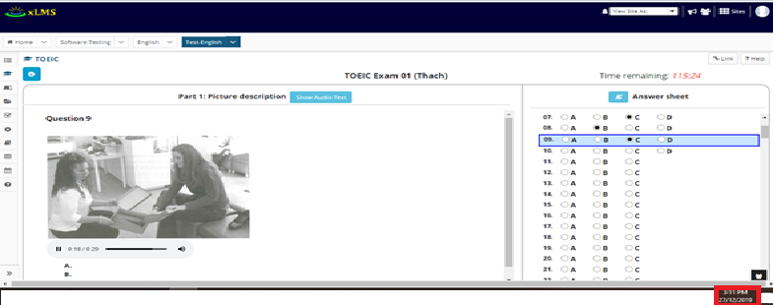 Vẫn cho người dùng tiếp tục thi. | test case đăng nhập | Failed | 2019-12-27
[TOEIC-Configure-Availability-Submission-16] | Kiểm tra nếu người dùng thi vào lúc 27/12/2019 3:40 pm mà it due có giá trị 27/12/2019 3:40 pm và check has a time limit of với thời gian 2 phút | 1. Truy cập link : http://elearn.myworkspace.vn/portal/site/test-english. 2. Đăng nhập và chọn site 3. Chọn Toeic. 4. Chọn Assessment có cấu hình | Hiển thị Time Remainning là 2:00 | Giống Expected Output | test case đăng nhập | Passed | 2019-12-27
[TOEIC-Configure-Availability-Submission-17] | Kiểm tra nếu Late submissions accepted? Check No, not after due date mà không có It is due với người dùng thi | 1. Truy cập link : http://elearn.myworkspace.vn/portal/site/test-english. 2. Đăng nhập và chọn site 3. Chọn Toeic. 4. Chọn Assessment có cấu hình | Chỉ bị giới hạn số lượng submitted trong phần About This Assessment. | Giống Expected Output | test case đăng nhập | Passed | 2019-12-27
[TOEIC-Configure-Availability-Submission-18] | Kiểm tra nếu Late submissions accepted? Check Yes, until sớm hơn It is due với người cấu hình. | 1. Truy cập link : http://elearn.myworkspace.vn/portal/site/test-english 2. Đăng nhập và chọn site 3. Chọn Tests & Quizzes 4. Chọn Assessment, nhấn nút Action chọn Setting 5. Chọn mục Availability and Submission. 6. Chỉnh sửa Late submissions accepted? Check Yes, until sớm hơn It is due. 7. Nhấn nút save. | Hiển thị "The Late Submission Date cannot be earlier than the Available Date or the Due Date." | Giống Expected Output | test case đăng nhập | Passed | 2019-12-27
[TOEIC-Configure-Availability-Submission-19] | Kiểm tra nếu Late submissions accepted? Nếu chọn Stop Accepting Now | 1. Truy cập link : http://elearn.myworkspace.vn/portal/site/test-english 2. Đăng nhập và chọn site 3. Chọn Tests & Quizzes 4. Chọn Assessment, nhấn nút Action chọn Setting 5. Chọn mục Availability and Submission. 6. Chỉnh sửa Late submissions accepted? Nếu chọn Stop Appcepting Now 7. Nhấn nút save. | Hiển thị "This assessment will no longer be available to take. Stop Accepting Now will override any future Available or Due Date. Are you sure you want to proceed?" | Giống Expected Output | test case đăng nhập | Passed | 2019-12-27
[TOEIC-Configure-Availability-Submission-20] | Kiểm tra Autosubmit nếu check Autosubmit saved student work after latest acceptance date đói với người dùng thi. | 1. Truy cập link : http://elearn.myworkspace.vn/portal/site/test-english. 2. Đăng nhập và chọn site 3. Chọn Toeic. 4. Chọn Assessment có cấu hình | Hiển thị thông báo "Run out of time, the exam will automatically submitted" list số thứ tự các câu hỏi ra và tự đông submiss bài. | Giống Expected Output | test case đăng nhập | Passed | 2019-12-27
[TOEIC-Configure-Availability-Submission-21] | Kiểm tra Autosubmit nếu không check Autosubmit saved student work after latest acceptance date đói với người dùng thi. | 1. Truy cập link : http://elearn.myworkspace.vn/portal/site/test-english. 2. Đăng nhập và chọn site 3. Chọn Toeic. 4. Chọn Assessment có cấu hình | không tự động submiss khi hết giờ | Hiển thị thông báo "Run out of time, the exam will automatically submitted" list số thứ tự các câu hỏi ra và tự đông submiss bài. | test case đăng nhập | Failed | 2019-12-27
[TOEIC-Configure-Availability-Submission-22] | Kiểm tra Question Scores check Show question point value during assessment đối với người dùng thi. | 1. Truy cập link : http://elearn.myworkspace.vn/portal/site/test-english. 2. Đăng nhập và chọn site 3. Chọn Toeic. 4. Chọn Assessment có cấu hình | Show question point value during assessment | Không show ra | test case đăng nhập | Failed | 2019-12-27
[TOEIC-Configure-Availability-Submission-23] | Kiểm tra Question Scores check Hide question point value during assessment đối với người dùng thi. | 1. Truy cập link : http://elearn.myworkspace.vn/portal/site/test-english. 2. Đăng nhập và chọn site 3. Chọn Toeic. 4. Chọn Assessment có cấu hình | Hide question point value during assessment | Giống Expected Output | test case đăng nhập | Passed | 2019-12-27
[TOEIC-Configure-Availability-Submission-24] | Kiểm tra chức năng Late submissions accepted? Khi nhấn nút Stop Accepting now | 1. Truy cập link : http://elearn.myworkspace.vn/portal/site/test-english 2. Đăng nhập và chọn site 3. Chọn Tests & Quizzes 4. Chọn Assessment, nhấn nút Action chọn Setting 5. Chọn mục Availability and Submission. 6. Chỉnh sửa Late submissions accepted? Nếu chọn Stop Appcepting Now 7. Nhấn nút Stop Appcepting |  |  |  | Untested | 2019-12-27 | Không hiểu requirement

ExceptionTimeLimit&DeliveryDate
Module Code | TOEIC-Configure-ExceptionTimeLimit&DeliveryDate
Test requirement
Tester
Passed | Failed | Untested | Blocked |  | Skipped | Number of Test cases
3 | 1 | 0 | 0 |  | 0 | 4

ID | Test Case Description | Test Case Procedure | Expected Output | Actual Output | Inter-test case Dependence | Result | Test date | Note
 | ExceptionTimeLimit and Delivery Date
[TOEIC-Configure-ExceptionTimeLimit&DeliveryDate-] | Kiểm tra exception for User. Cài đặt các tùy chọn cho user như available date, due date | Sau khi đăng nhập và chọn site 1.Chọn Tests & Quizzes 2.Chọn Assessment, nhấn nút Action chọn Setting 3.Chọn Exceptions to Time Limit and Delivery Date 4. Chọn các tùy chọn như available date, due date cho một User cụ thể | 1. Thời gian bắt đầu làm của User -> 18/12/2019 06:50 pm 2. Thời gian kết thúc làm của User -> 18/12/2019 08:50 pm | 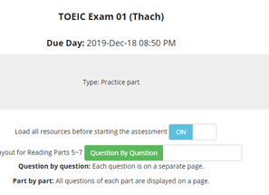 | test case Exceptions to Time Limit and Delivery Date | Passed | 18/12/2019
[TOEIC-Configure-ExceptionTimeLimit&DeliveryDate-1] | Kiểm tra exception for User. Cài đặt tùy chọn Late Acceptance Date cho User cụ thể | Sau khi đăng nhập và chọn site 1.Chọn Tests & Quizzes 2.Chọn Assessment, nhấn nút Action chọn Setting 3.Chọn Exceptions to Time Limit and Delivery Date 4. Chọn và nhập tùy chọn Late Acceptance Date cho một User cụ thể | 1. Thời gian chấp nhận nộp bài muộn -> 18/12/2019 09:00 pm |  | test case Exceptions to Time Limit and Delivery Date | Passed | 18/12/2019
[TOEIC-Configure-ExceptionTimeLimit&DeliveryDate-2] | Kiểm tra exception for User. Cài đặt tùy chọn time limit cho User cụ thể | Sau khi đăng nhập và chọn site 1.Chọn Tests & Quizzes 2.Chọn Assessment, nhấn nút Action chọn Setting 3.Chọn Exceptions to Time Limit and Delivery Date 4. Chọn tùy chọn time limit cho một User cụ thể | 3. Thời gian làm bài của User -> 2:00 hours | 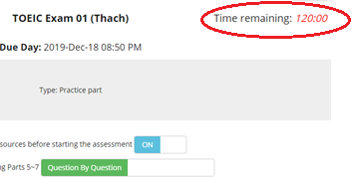 | test case Exceptions to Time Limit and Delivery Date | Passed | 18/12/2019
[TOEIC-Configure-ExceptionTimeLimit&DeliveryDate-3] | Kiểm tra thời gian chạy trong suốt quá trình làm bài Toeic. | Sau khi đăng nhập và chọn site 1.Chọn Tests & Quizzes 2.Chọn Assessment, nhấn nút Action chọn Setting 3.Chọn Exceptions to Time Limit and Delivery Date 4. Chọn tùy chọn time limit cho một User cụ thể là 00:00 hours | 3. Thời gian làm bài của User -> 00:00 hours | 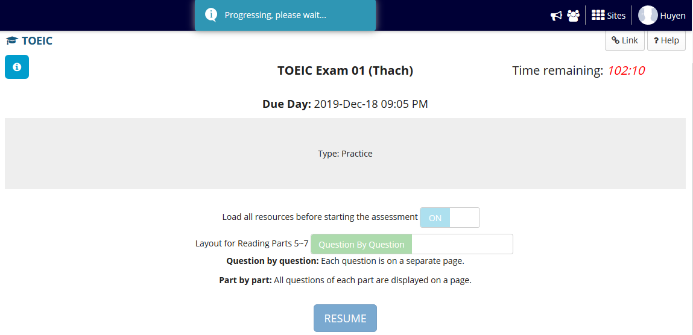 | test case Exceptions to Time Limit and Delivery Date | Failed | 18/12/2019 | Sau khi đến thời gian làm bài của User cụ thể. Nhấn vào làm bài thì chờ rất lâu, thậm chí assessment không phản hồi gì cho User.

Grading and Feedback
Module Code | TOEIC-Configure-GradingandFeedback
Test requirement | <Brief description about requirements which are tested in this sheet>
Tester
Passed | Failed | Untested | Blocked |  | Skipped | Number of Test cases
20 | 0 | 0 | 0 |  | 0 | 20

ID | Test Case Description | Test Case Procedure | Expected Output | Actual Output | Inter-test case Dependence | Result | Test date | Note
 | Grading and Feedback
[TOEIC-Configure-GradingandFeedback-] | Kiểm tra show điểm số nếu quá nhiều số lần submit, thì sẽ ghi lại điểm số theo điểm số cao nhất | Sau khi đăng nhập và chọn site 1. Chọn TOEIC 2. Chọn assessment muốn vào thi 3. Show điểm qua những lần submit | .Ghi lại điểm số cao nhất từ những lần submit bài thi | Ghi lại điểm số cao nhất từ những lần submit bài thi | test case Grading | Passed | 19/12/2019
[TOEIC-Configure-GradingandFeedback-1] | Kiểm tra show điểm số nếu quá nhiều số lần submit, thì sẽ ghi lại điểm số theo điểm số cuối cùng | Sau khi đăng nhập và chọn site 1. Chọn TOEIC 2. Chọn assessment muốn vào thi 3. Show điểm qua những lần submit | .Ghi lại điểm số cuối cùng từ những lần submit bài thi | .Ghi lại điểm số cuối cùng từ những lần submit bài thi | test case Grading | Passed | 19/12/2019
[TOEIC-Configure-GradingandFeedback-2] | Kiểm tra tùy chọn Gradebook | Sau khi đăng nhập và chọn site 1. Chọn Gradebook 2. Xem lại các đánh giá điểm số từ Assessment chọn thi | 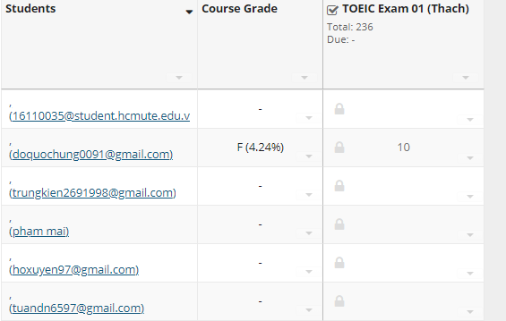 |  | test case Grading | Passed | 19/12/2019
[TOEIC-Configure-GradingandFeedback-3] | Kiểm tra tùy chọn Anonymous Grading | Sau khi đăng nhập và chọn site 1. Chọn Test & Quizzes 2. Chọn assessment muốn vào cấu hình 3. Nhấn vào Actions và chọn Setting 4. Nhấn vào Grading and Feedback 5. Tích vào Hide student identity from grader | Sẽ ẩn danh tính của student khỏi grader | Ẩn danh tính của student khỏi grader | test case Grading | Passed | 19/12/2019
[TOEIC-Configure-GradingandFeedback-4] | Kiểm tra việc thiết lập feedback sẽ được authored phản hồi ở cấp độ câu hỏi | Sau khi đăng nhập và chọn site 1. Chọn Test & Quizzes 2. Chọn assessment muốn vào cấu hình 3. Nhấn vào Actions và chọn Setting 4. Nhấn vào Grading and Feedback 5. Tích vào Question-Level Feedback | Show các feedback của author cho thí sinh theo cấp độ câu hỏi | Show các feedback của author cho thí sinh theo cấp độ câu hỏi | test case Feedback | Passed | 20/12/2019
[TOEIC-Configure-GradingandFeedback-5] | Kiểm tra việc thiết lập feedback sẽ được authored phản hồi ở các câu hỏi A, B, C,… | Sau khi đăng nhập và chọn site 1. Chọn Test & Quizzes 2. Chọn assessment muốn vào cấu hình 3. Nhấn vào Actions và chọn Setting 4. Nhấn vào Grading and Feedback 5. Tích vào Selection-Level (A,B,C...) Feedback | Show các feedback của author cho thí sinh theo các câu hỏi | Show các feedback của author cho thí sinh theo các câu hỏi | test case Feedback | Passed | 20/12/2019
[TOEIC-Configure-GradingandFeedback-6] | Kiểm tra việc thiết lập feedback sẽ được authored phản hồi ở cấp độ câu hỏi và các cấp độ lựa chọn A, B, C,… | Sau khi đăng nhập và chọn site 1. Chọn Test & Quizzes 2. Chọn assessment muốn vào cấu hình 3. Nhấn vào Actions và chọn Setting 4. Nhấn vào Grading and Feedback 5. Tích vào Both | Show các feedback của author cho thí sinh theo các câu hỏi và cấp độ câu hỏi | Show các feedback của author cho thí sinh theo các câu hỏi và cấp độ câu hỏi | test case Feedback | Passed | 20/12/2019
[TOEIC-Configure-GradingandFeedback-7] | Kiểm tra việc cài đặt loại phản hồi mà User nhận được theo các option: 1. No Feedback will be displayed to the student (Không có phản hồi sẽ được hiển thị cho học sinh) | Sau khi đăng nhập và chọn site 1. Chọn Test & Quizzes 2. Chọn assessment muốn vào cấu hình 3. Nhấn vào Actions và chọn Setting 4. Nhấn vào Grading and Feedback 5. Tích vào No Feedback will be displayed to the student | Không show feedback cho thí sinh biết được từ những cấp độ câu hỏi và các câu hỏi. | Không show feedback cho thí sinh biết được từ những cấp độ câu hỏi và các câu hỏi. | test case Feedback | Passed | 20/12/2019
[TOEIC-Configure-GradingandFeedback-8] | 2. Immediate Feedback (Phản hồi ngay lập tức) | Sau khi đăng nhập và chọn site 1. Chọn Test & Quizzes 2. Chọn assessment muốn vào cấu hình 3. Nhấn vào Actions và chọn Setting 4. Nhấn vào Grading and Feedback 5. Tích vào Immediate Feedback | Show feedback cho thí sinh biết ngay khi thí sinh hoàn thành câu hỏi | Show feedback cho thí sinh biết ngay khi thí sinh hoàn thành câu hỏi | test case Feedback | Passed | 20/12/2019
[TOEIC-Configure-GradingandFeedback-9] | 3. Feedback on submission (Phản hồi ngay khi submit) | Sau khi đăng nhập và chọn site 1. Chọn Test & Quizzes 2. Chọn assessment muốn vào cấu hình 3. Nhấn vào Actions và chọn Setting 4. Nhấn vào Grading and Feedback 5. Tích vào Feedback on submission | Show feedback cho thí sinh biết ngay khi thí sinh hoàn thành bài thi | Show feedback cho thí sinh biết ngay khi thí sinh hoàn thành bài thi | test case Feedback | Passed | 20/12/2019
[TOEIC-Configure-GradingandFeedback-10] | 4. Feedback will be displayed to the student on a specific date (Phản hồi sẽ hiện cho thí sinh vào một ngày cụ thể) | Sau khi đăng nhập và chọn site 1. Chọn Test & Quizzes 2. Chọn assessment muốn vào cấu hình 3. Nhấn vào Actions và chọn Setting 4. Nhấn vào Grading and Feedback 5. Chọn Feedback will be displayed to the student on a specific date và chọn ngày cụ thể | Show feedback cho thí sinh biết vào một ngày cụ thể nào đó do author quyết định | Show feedback cho thí sinh biết vào một ngày cụ thể nào đó do author quyết định | test case Feedback | Passed | 20/12/2019
[TOEIC-Configure-GradingandFeedback-11] | Kiểm tra việc cài đặt các tùy chọn phản hồi nâng cao nếu có phản hồi: 1. Only Release Student's Assessment Scores (questions not shown) (Chỉ gửi điểm đánh giá cho thí sinh và không hiện các câu hỏi) | Sau khi đăng nhập và chọn site 1. Chọn Test & Quizzes 2. Chọn assessment muốn vào cấu hình 3. Nhấn vào Actions và chọn Setting 4. Nhấn vào Grading and Feedback 5. Tích vào Only Release Student's Assessment Scores (questions not shown) | Chỉ hiện điểm đánh giá cho thí sinh và không hiện ra câu hỏi | Chỉ hiện điểm đánh giá cho thí sinh và không hiện ra câu hỏi | test case Feedback | Passed | 20/12/2019
[TOEIC-Configure-GradingandFeedback-12] | Kiểm tra việc cài đặt các tùy chọn phản hồi nâng cao nếu có phản hồi: 2. Gửi câu hỏi và những điều sau đây: 2.1. Student Response (Phản hồi của thí sinh) | Sau khi đăng nhập và chọn site 1. Chọn Test & Quizzes 2. Chọn assessment muốn vào cấu hình 3. Nhấn vào Actions và chọn Setting 4. Nhấn vào Grading and Feedback 5. Tích vào Release Questions and the following và tích vào Student Response để tiếp tục | Gửi phản hồi của thí sinh | Gửi phản hồi của thí sinh | test case Feedback | Passed | 20/12/2019
[TOEIC-Configure-GradingandFeedback-13] | 2.2. Correct Response (Phản hồi đáp án đúng) | Sau khi đăng nhập và chọn site 1. Chọn Test & Quizzes 2. Chọn assessment muốn vào cấu hình 3. Nhấn vào Actions và chọn Setting 4. Nhấn vào Grading and Feedback 5. Tích vào Release Questions and the following và tích vào Correct Response để tiếp tục | Gửi phản hồi những đáp án đúng cho thí sinh | Gửi phản hồi những đáp án đúng cho thí sinh | test case Feedback | Passed | 20/12/2019
[TOEIC-Configure-GradingandFeedback-14] | 2.3. Question-Level Feedback (Phản hồi theo cấp độ câu hỏi) | Sau khi đăng nhập và chọn site 1. Chọn Test & Quizzes 2. Chọn assessment muốn vào cấu hình 3. Nhấn vào Actions và chọn Setting 4. Nhấn vào Grading and Feedback 5. Tích vào Release Questions and the following và tích vào Question-Level Feedback để tiếp tục | Gửi phản hồi cho thí sinh theo cấp độ câu hỏi | Gửi phản hồi cho thí sinh theo cấp độ câu hỏi | test case Feedback | Passed | 20/12/2019
[TOEIC-Configure-GradingandFeedback-15] | 2.4. Selection-Level Feedback (Phản hồi theo cấp độ lựa chọn) | Sau khi đăng nhập và chọn site 1. Chọn Test & Quizzes 2. Chọn assessment muốn vào cấu hình 3. Nhấn vào Actions và chọn Setting 4. Nhấn vào Grading and Feedback 5. Tích vào Release Questions and the following và tích vào Selection-Level Feedback để tiếp tục | Gửi phản hồi cho thí sinh theo cấp độ lựa chọn câu hỏi | Gửi phản hồi cho thí sinh theo cấp độ lựa chọn câu hỏi | test case Feedback | Passed | 20/12/2019
[TOEIC-Configure-GradingandFeedback-16] | Kiểm tra việc cài đặt các tùy chọn phản hồi nâng cao nếu có phản hồi: 2. Gửi câu hỏi và những điều sau đây: 2.5. Grader's Comments (Lời bình luận từ thí sinh) | Sau khi đăng nhập và chọn site 1. Chọn Test & Quizzes 2. Chọn assessment muốn vào cấu hình 3. Nhấn vào Actions và chọn Setting 4. Nhấn vào Grading and Feedback 5. Tích vào Release Questions and the following và tích vào Grader's Comments để tiếp tục | Gửi câu hỏi và lời bình luận từ phía thí sinh | Gửi câu hỏi và lời bình luận từ phía thí sinh | test case Feedback | Passed | 20/12/2019
[TOEIC-Configure-GradingandFeedback-17] | 2.6. Student's Question and Part Scores (Câu hỏi của thí sinh và điểm các part) | Sau khi đăng nhập và chọn site 1. Chọn Test & Quizzes 2. Chọn assessment muốn vào cấu hình 3. Nhấn vào Actions và chọn Setting 4. Nhấn vào Grading and Feedback 5. Tích vào Release Questions and the following và tích vào Student's Question and Part Scores để tiếp tục | Gửi câu hỏi và điểm từng part | Gửi câu hỏi và điểm từng part | test case Feedback | Passed | 20/12/2019
[TOEIC-Configure-GradingandFeedback-18] | 2.7. Student's Assessment Scores (Điểm đánh giá của thí sinh) | Sau khi đăng nhập và chọn site 1. Chọn Test & Quizzes 2. Chọn assessment muốn vào cấu hình 3. Nhấn vào Actions và chọn Setting 4. Nhấn vào Grading and Feedback 5. Tích vào Release Questions and the following và tích vào Student's Assessment Scores để tiếp tục | Gửi câu hỏi và điểm đánh giá của thí sinh về bài thi | Gửi câu hỏi và điểm đánh giá của thí sinh về bài thi | test case Feedback | Passed | 20/12/2019
[TOEIC-Configure-GradingandFeedback-19] | 2.8. Statistics and Histograms (Thống kê và biểu đồ) | Sau khi đăng nhập và chọn site 1. Chọn Test & Quizzes 2. Chọn assessment muốn vào cấu hình 3. Nhấn vào Actions và chọn Setting 4. Nhấn vào Grading and Feedback 5. Tích vào Release Questions and the following và tích vào Statistics and Histograms để tiếp tục | Gửi câu hỏi và các thống kê, biểu đồ về các câu hỏi bài thi | Gửi câu hỏi và các thống kê, biểu đồ về các câu hỏi bài thi | test case Feedback | Passed | 20/12/2019

Layout and Appearance
Module Code | TOEIC-Configure-LayoutandAppearance
Test requirement | <Brief description about requirements which are tested in this sheet>
Tester
Passed | Failed | Untested | Blocked | Skipped | Number of Test cases
4 | 8 | 0 | 0 | 0 | 12

ID | Test Case Description | Test Case Procedure | Expected Output | Actual Output | Inter-test case Dependence | Result | Test date | Note
 | Layout and Appearance
[TOEIC-Configure-LayoutandAppearance-] | Kiểm tra việc thiết lập các navigation Previous và Next -> Chỉ Show các câu hỏi theo một chiều tiến tới, nghĩa là không có nút Previous để xem câu hỏi trước đó | Sau khi đăng nhập và chọn site 1. Chọn TOEIC 2. Chọn assessment muốn vào thi 3. Vào thi sẽ hiện ra nút Next các câu hỏi. | .Chỉ hiện ra button Next, không có sự xuất hiện của button Previous |  | test case Layout and Appearance | Passed | 20/12/2019
[TOEIC-Configure-LayoutandAppearance-1] | Kiểm tra việc thiết lập các navigation Previous và Next -> Show các câu hỏi theo hai chiều tiến tới và lùi lại xem câu hỏi trước đó, nghĩa là có sự xuất hiện cả hai nút Previous và Next | Sau khi đăng nhập và chọn site 1. Chọn TOEIC 2. Chọn assessment muốn vào thi 3. Vào thi sẽ hiện ra các nút Previous và Next các câu hỏi. | .Hiện ra button Previous và Next | Không hiện ra button Previous chỉ hiện ra button Next như hình dưới | test case Layout and Appearance | Failed | 19/12/2019
[TOEIC-Configure-LayoutandAppearance-2] | Kiểm tra việc thiết lập layout của các câu hỏi 1. Mỗi câu hỏi ở trên một trang web riêng biệt | Sau khi đăng nhập và chọn site 1. Chọn TOEIC 2. Chọn assessment muốn vào thi 3. Xem bố cục câu hỏi trên màn hình | .Mỗi câu hỏi sẽ hiện ra trên từng trang web riêng biệt. |  | test case Layout and Appearance | Passed | 20/12/2019
[TOEIC-Configure-LayoutandAppearance-3] | Kiểm tra việc thiết lập layout của các câu hỏi 2. Mỗi phần nằm ở trên một trang web riêng biệt | Sau khi đăng nhập và chọn site 1. Chọn TOEIC 2. Chọn assessment muốn vào thi 3. Xem bố cục các part trên màn hình | .Mỗi part bao gồm các câu hỏi trong part đó sẽ hiện ra trên từng trang web riêng biệt. | .Show các câu hỏi theo từng câu riêng biệt, không theo Part như hình dưới | test case Layout and Appearance | Failed | 20/12/2019
[TOEIC-Configure-LayoutandAppearance-4] | Kiểm tra việc thiết lập layout của các câu hỏi 3. Đánh giá đầy đủ sẽ được hiển thị trên trang web | Sau khi đăng nhập và chọn site 1. Chọn TOEIC 2. Chọn assessment muốn vào thi 3. Xem bố cục đánh giá trên màn hình | Đánh giá được hiển thị trên màn hình | Giống Expected Output | test case Layout and Appearance | Passed | 20/12/2019
[TOEIC-Configure-LayoutandAppearance-5] | Kiểm tra việc đánh số 1. Đánh số liên tục giữa các part | Sau khi đăng nhập và chọn site 1. Chọn TOEIC 2. Chọn assessment muốn vào thi 3. Xem bố cục đánh số liên tục câu hỏi trên màn hình | .Đánh số liên tục giữa các part |  | test case Layout and Appearance | Passed | 20/12/2019
[TOEIC-Configure-LayoutandAppearance-6] | 2. Bắt đầu đánh số cho mỗi part | Sau khi đăng nhập và chọn site 1. Chọn TOEIC 2. Chọn assessment muốn vào thi 3. Xem bố cục đánh số cho mỗi part trên màn hình | .Đánh số bắt đầu từ mỗi part | .Bài thi không đánh số theo mỗi part | test case Layout and Appearance | Failed | 20/12/2019
[TOEIC-Configure-LayoutandAppearance-7] | Kiểm tra việc thêm một ô checkboxes đóng vai trò đánh dấu cho việc Review | Sau khi đăng nhập và chọn site 1. Chọn TOEIC 2. Chọn assessment muốn vào thi 3. Xem sự xuất hiện và bố cục ô checkboxes trên màn hình | .Có sự xuất hiện ô checkbox để đánh dấu Mark for Review | .Không có sự xuất hiện của ô checkbox để đánh dấu Mark for Review | test case Layout and Appearance | Failed | 27/12/2019
[TOEIC-Configure-LayoutandAppearance-8] | Kiểm tra việc thiết lập background color cho bài thi | Sau khi đăng nhập và chọn site 1. Chọn TOEIC 2. Chọn assessment muốn vào thi 3. Xem sự xuất hiện và màu nền của trang thi trên màn hình | .Background color của bài thi chuyển thành màu xanh nước biển | 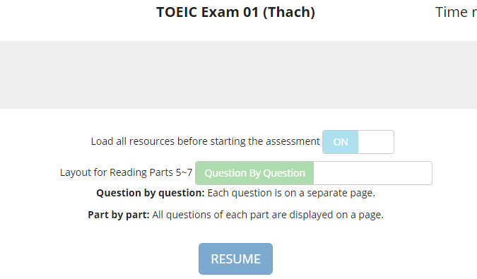 .Background color của bài thi không chuyển thành màu xanh nước biển | test case Layout and Appearance | Failed | 20/12/2019
[TOEIC-Configure-LayoutandAppearance-9] | Kiểm tra việc thiết lập background image cho bài thi | Sau khi đăng nhập và chọn site 1. Chọn TOEIC 2. Chọn assessment muốn vào thi 3. Xem sự xuất hiện và ảnh nền của trang thi trên màn hình | .Background image của bài thi chuyển thành image từ đường dẫn truyền vào | .Background image của bài thi không chuyển thành image từ đường dẫn truyền vào | test case Layout and Appearance | Failed | 20/12/2019
[TOEIC-Configure-LayoutandAppearance-10] | Kiểm tra vấn đề load lại đề thi | Sau khi đăng nhập và chọn site 1. Chọn TOEIC 2. Chọn assessment muốn vào thi 3. Làm bài thi, chờ tí thời gian và tắt mạng 4. Load lại assessment, nhấn resume 5. Xem hiện tượng xảy ra | .Tiếp tục làm bài thi một cách mạch lạc hoặc làm thời gian dừng khi loading | 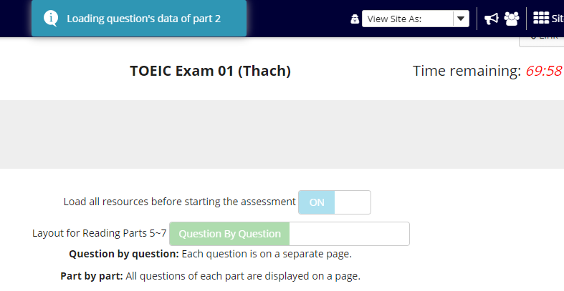 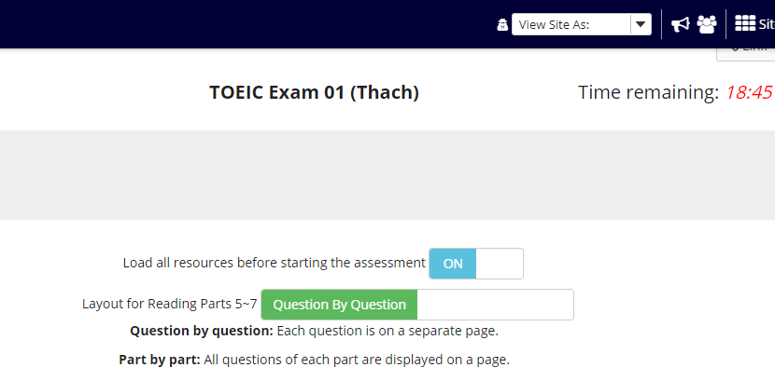 .Không vào được assessment để vào làm bài thi, chỉ hiển thị Loading question's data of part 2 như hình dưới .Sau một thời gian chờ đợi, load lại trang thì thời gian làm bài bị rút ngắn lại như hình dưới | test case Layout and Appearance | Failed | 20/12/2019
[TOEIC-Configure-LayoutandAppearance-11] | Kiểm tra vấn đề làm tiếp tục bài thi. | Sau khi đăng nhập và chọn site 1. Chọn TOEIC 2. Chọn assessment muốn vào thi 3. Làm bài thi 4. Ra cấu hình về các nút navigation 5. Quay lại resume tiếp đề thi | .Tiếp tục làm bài thi một cách mạch lạc và có được các chức năng đã cấu hình | 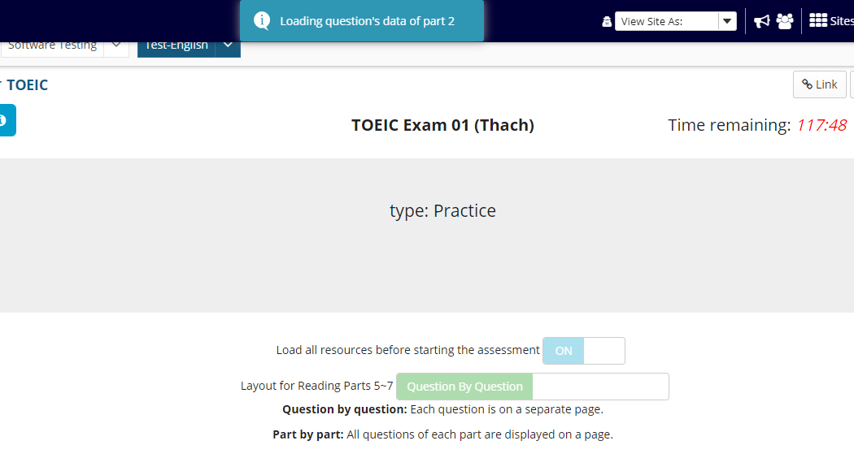 Có lúc chờ rất lâu để load lại Part làm bài thi như hình dưới | test case Layout and Appearance | Failed | 27/12/2019

